상품제안서
송월 크리스마스 타올 오너먼트 C 3매세트 | 상품코드: S38691

 |  |  |  |  |  |  | 02-713-8555 | www.synergygift.co.kr
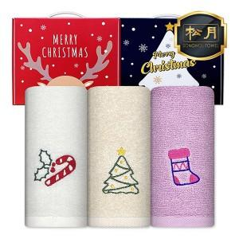

【상세/제작정보】

【인쇄/포장옵션】 | 실크, 자수 / 손잡이 케이스

【공급단가】 | 수량 | 50~ | 100~ | 500~ | 1,000~ | 2,000~
*VAT별도 | 레드박스 | 13,390원 | 13,180원 | 12,870원 | 12,360원 | 11,840원
 | 블루박스 | 13,390원 | 13,180원 | 12,870원 | 12,360원 | 11,840원

【상품 URL】 | https://www.synergygift.co.kr:443/src/goods_detail.php?gdno=38691

